Grafica
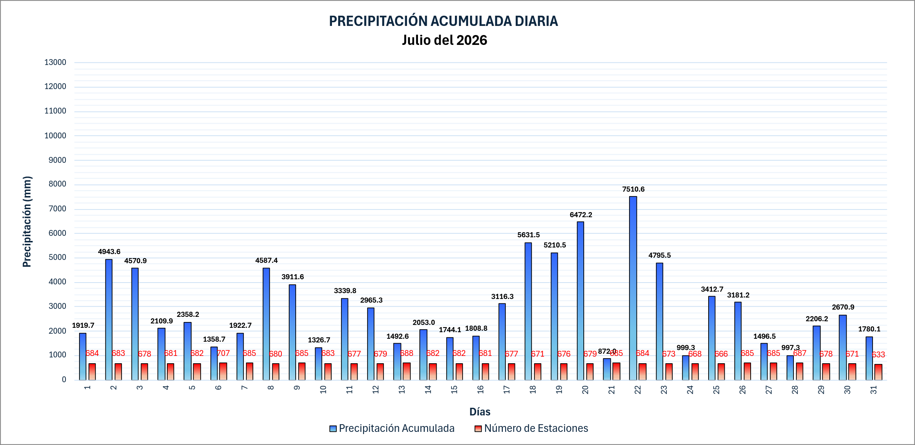
Día | 1 | 2 | 3 | 4 | 5 | 6 | 7 | 8 | 9 | 10 | 11 | 12 | 13 | 14 | 15 | 16 | 17 | 18 | 19 | 20 | 21 | 22 | 23 | 24 | 25 | 26 | 27 | 28 | 29 | 30 | 31
Acumulado
Num. Estaciones
Máximo Diario

PRECIPITACIÓN ACUMULADA DIARIA Agosto del 2026
 | Precipitación Acumulada | Número de Estaciones
 | 735.4 | 681
 | 874.2 | 684
 | 2943.8 | 684
 | 4033.7 | 684
 | 2432.1 | 685
 | 1272.7 | 678
 | 2865.8 | 676
 | 2339.3 | 673
 | 834.3 | 670
 | 1004.6 | 674
 | 1174.9 | 677
 | 1969.3 | 672
 | 1689.6 | 663
 | 2280.4 | 638
 | -999.0 | -999
 | -999.0 | -999
 | -999.0 | -999
 | -999.0 | -999
 | -999.0 | -999
 | -999.0 | -999
 | -999.0 | -999
 | -999.0 | -999
 | -999.0 | -999
 | -999.0 | -999
 | -999.0 | -999
 | -999.0 | -999
 | -999.0 | -999
 | -999.0 | -999
 | -999.0 | -999
 | -999.0 | -999
 | -999.0 | -999

